Thep in 1M3Be tong
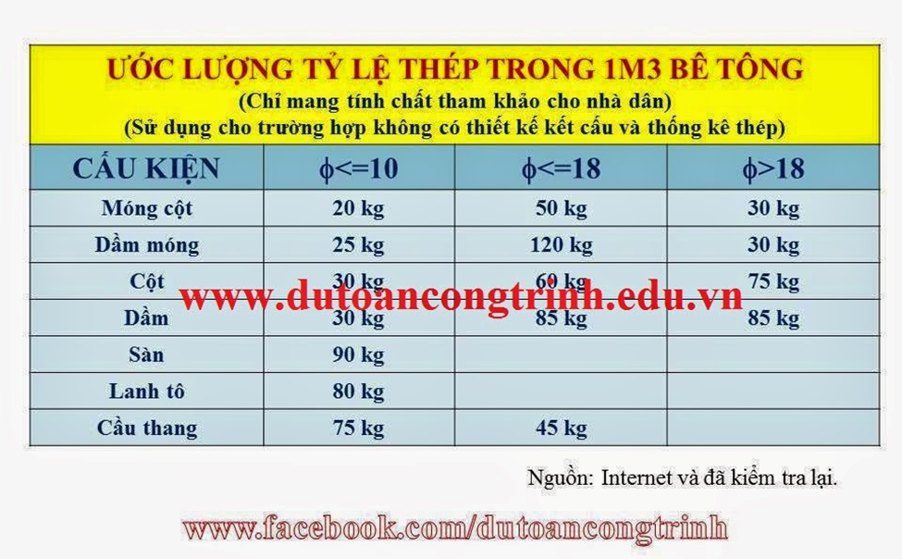
 |  |  |  |  |  |  | d≤10 | d≤18 | d>18
 |  |  |  |  |  | Thép MÓNG cột | 20 | 50 | 30
 |  |  |  |  |  | Định mức: AF.61120 | 11.32 | 8.34 | 6.35
 |  |  |  |  |  |  | 0.2264 | 0.417 | 0.1905 | 0.8339
 |  |  |  |  |  | LẤY 1M3 thép móng: d≤18, Công trình cao h≤50m |  | 100 | kg

 |  |  |  |  |  |  | d≤10 | d≤18 | d>18
 |  |  |  |  |  | Thép dầm móng | 25 | 120 | 30
 |  |  |  |  |  | Định mức: AF.61120 | 11.32 | 8.34 | 6.35
 |  |  |  |  |  |  | 0.283 | 1.0008 | 0.1905 | 1.4743
 |  |  |  |  |  | LẤY 1M3 thép dầm móng: d≤18, Công trình cao h≤50m |  | 177 | kg

 |  |  |  |  |  |  | d≤10 | d≤18 | d>18
 |  |  |  |  |  | Thép cột:1m3 | 30 | 60 | 75
 |  |  |  |  |  | Định mức: AF.61423 | 16.78 | 11.21 | 9.74
 |  |  |  |  |  |  | 0.5034 | 0.6726 | 0.7305 | 1.9065
 |  |  |  |  |  | LẤY 1M3 thép cột: d≤18, Công trình cao h≤50m | 113.6 | 170.0 | 196.0 |  | 196kg/1m3 doi voi dinh muc d>18
Điện + nước giả thiết |  |  |  |  |  |  |  |  |  |  | 170kg/m3 doi voi dinh muc d<=18
 |  |  |  |  |  |  | d≤10 | d≤18 | d>18
 |  |  |  |  |  | Thép vách, tường | 30 | 60 | 75
 |  |  |  |  |  | Định mức: AF.61323 | 15.53 | 13.42 | 11.2
 |  |  |  |  |  |  | 0.4659 | 0.8052 | 0.84 | 2.1111
 |  |  |  |  |  | LẤY 1M3 thép tường, vách: d≤18, Công trình cao h≤50m |  | 157 | kg

 | Giai đoạn điện nước gđ1 |  |  | 60-80/tầng |  | THÉP DẦM | 30 | 85 | 85
 | Giai đoạn điện nước gđ2 |  |  | 40-60/tầng |  | Định mức: AF.61523 | 18.23 | 11.45 | 10.1
 |  |  |  |  |  |  | 0.5469 | 0.97325 | 0.8585 | 2.37865
 |  |  |  |  |  | LẤY 1M3 thép dầm: d≤18, Công trình cao h≤50m |  | 208 | kg

 |  |  |  |  |  | cầu thang | 75 | 45
 |  |  |  |  |  | Định mức: AF.61813 | 20.36 | 15.85
 |  |  |  |  |  |  | 1.527 | 0.71325 |  | 2.24025
 |  |  |  |  |  | LẤY 1M3 thép CT: d≤10, Công trình cao h≤50m | 110 | kg

 |  |  |  |  |  | SÀN: AF.61712
 |  |  |  |  |  | LẤY 1M3 thép : d≤10, Công trình cao h≤50m | 90 | kg

 |  |  |  |  |  | LANH TÔ:
 |  |  |  |  |  | LẤY 1M3 thép : d≤10, Công trình cao h≤50m | 80 | kg
 |  |  |  |  |  | Định mức: AF.61613

ƯỚC LƯỢNG TỶ LỆ THÉP TRONG 1M3 BÊ TÔNG
(Tham khảo khi không có thiết kế kết cấu và thống kê thép) |  |  |  |  | - CT móng cột: fi<=10: 20kg;fi<=18:50kg;fi>18:30kg/m3BT: tổng 90kg/m3
Cấu kiện | Ø ≤ 10 (kg/m3) | Ø ≤ 18 (kg/m3) | Ø > 18 (kg/m3) |  | - CT dầm móng: fi<=10: 25kg;fi<=18:120kg/m3BT ; tổng 145kg/m3
Móng | 20 | 30 | 50 |  | - CT cột: fi<=10: 30kg;fi<=18:60kg;fi>18:75kg/m3BT tổng: 165kg/m3
Dầm móng | 25 | 120 |  |  | - CT dầm: fi<=10: 30kg;fi<=18:85kg;fi>18:50kg/m3BT 165kg/m3
Cột | 30 | 60 | 75 |  | - CT sàn: fi<=10: 90kg/m3BT
Dầm | 30 | 85 | 50 |  | - CT lanh tô: fi<=10: 80kg/m3BT
Sàn | 90 |  |  |  | - CT cầu thang: fi<=10: 75kg;fi<=18:45kg/m3BT 120kg/m3
Lanh tô | 80
Cầu thang | 75 | 45

